Portada
DIAGNÓSTICO DE NIVEL DE MADUREZ DE PROCESOS

Índice
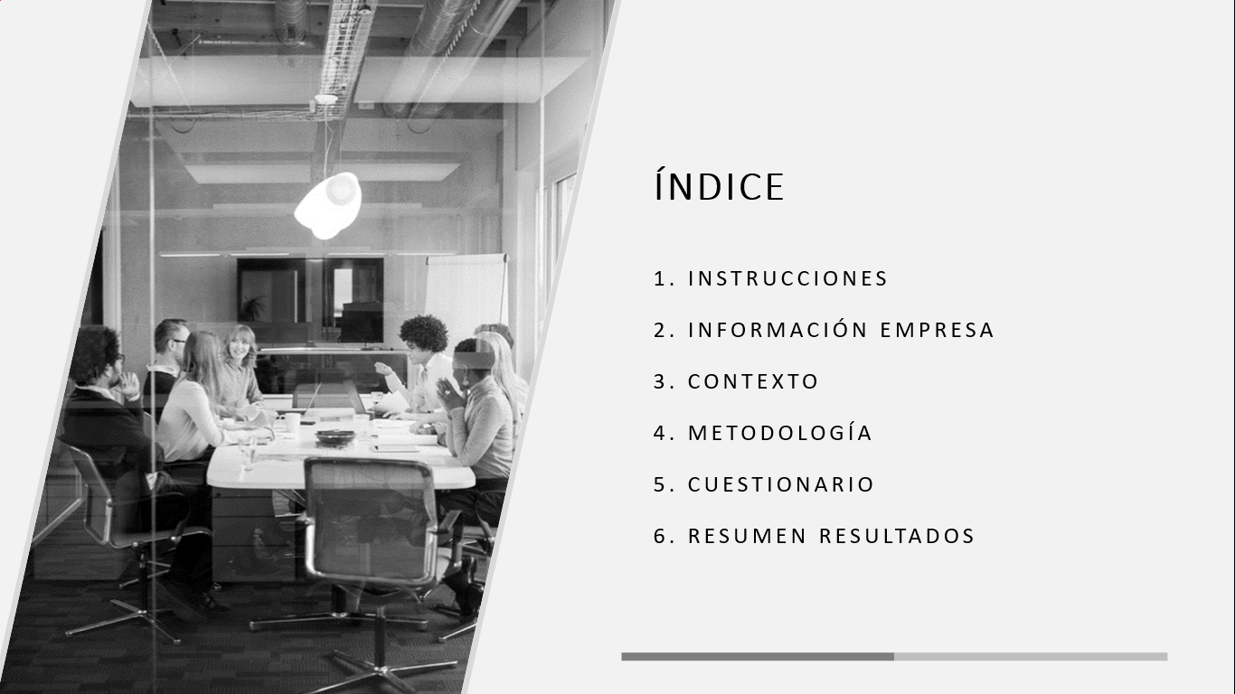

Instrucciones
Información de la Empresa:
Se debe registrar los datos de la empresa entrevistada, considerando datos identificativos de teléfono, correo electrónico, dirección.
En la parte derecha se debe documentar el número del cuestionario, la fecha y lugar o modalidad de ejecución.
En los participantes es necesario documentar las personas que participaron de la entrevista, junto con el cargo y el tiempo de permanencia en la organización.
Contexto de la Entrevista:
El contexto es informativo.
Comprende un resumen para transmitir a la empresa entrevistada, que indica la importancia de evaluar la madurez de gestión de Gestión por Procesos, en el que se mencionar el objetivo, el por qué y para qué de la encuesta, así como el alcance de gestión y el equipo de aplicación de la entrevista.
Metodología de la Entrevista:
La metodología es informativa.
Comprende una mención de cómo está construido el modelo de madurez integrado a partir de las metodologías que constituyen las mejores prácticas de la industria, así como las compañías y marcas de referencia en las que se han aplicado varias de estas metodologías.
Finalmente se encuentran las dimensiones del modelo integrado a partir de las cuáles se evalúa el cuestionario.
1
2
3
Instrucciones
Siguiente
Anterior
Practicar el uso de color para enfatizar y atenuar segmentos
1. Haga clic con el botón derecho en una de las secciones siguientes y elija dar formato a serie de datos. Después, en el panel formato de serie de datos, haga clic en el icono bote de pintura.
2. En el panel Formato de serie de datos, en Relleno, elija un gris para la opción Color.
3. Ahora, seleccione un sector. Para hacerlo, haga clic en un área vacía de un sector, pero no seleccione una etiqueta de datos. Sabrá que ha seleccionado un sector cuando aparezcan tres manipuladores en las esquinas del sector.
4. Haga clic con el botón derecho en un sector y elija dar Formato de punto de datos. En el panel Formato de punto de datos, haga clic en el icono Relleno y, después, cambie la opción Color a un color naranja, verde o algo que destaque.
Una imagen de un gráfico circular titulado: Ventas de abril de 2019. El gráfico circular se segmenta en cuatro segmentos: Bartolomé 1.100 €, Alberto 650 €, Julia, 500 € y Lucia 200 €. Cada sector está codificado por colores para resaltar y enfatizar los sectores.
Para continuar con este tutorial, presione CTRL + FLECHA ABAJO. Para ir a la hoja anterior, presione CTRL + PÁGINA ARRIBA.

4

Cuestionario
Todas las secciones tienen un cálculo automático, en el que solo se requiere la selección de las preguntas.
1. Dimensión (Informativo): Comprende las subdimensiones y es un compendio de la evaluación del top 4 de los mejores modelos de evaluación de nivel de madurez de Procesos,
2. Subdimensión (Informativo): Desagregado de las dimensiones a un detalle de mayor profundidad.
3. Descripción Subdimensión (Informativo): Cada subdimensión cuenta con una descripción para orientar al entrevistado a una respuesta más precisa.
3. Preguntas: Incluye las preguntas que el entrevistador ejecuta.
4. Entregable Esperado (Informativo): Mención de cuál es la evidencia que se debe recibir de la pregunta.
5. Eficacia:
Contiene las preguntas de (Selección):
Implementación (Opciones: Sin implementar, Parcial, Implementado)
Documentación (Opciones: Sin documentar, Desactualizado, Documentado)
6. Eficiencia:
Contiene las preguntas de (Selección):
Automatización (Opciones: Manual, Semiautomático, Automático)
Frecuencia (Opciones: Eventual, Periódico, Permanente)
*Se completan exclusivamente las columnas en color azul claro que corresponden a Selección Múltiple de Eficacia y Eficiencia.

 |  | Ventas de abril de 2019
 | Bartolomé | 1,100 €
 | Alberto | 650 €
 | Julia | 500 €
 | Lucía | 200 €

Información Empresa
NOMBRE DE LA EMPRESA
Teléfono
Correo electrónico
Dirección
 |  |  |  | CUESTIONARIO

 |  |  |  | NRO: 001
 |  |  |  | Fecha Ejecución: 21 de octubre del 2024

PERSONAL ENTREVISTADO
Nro. | Nombres Completos | Cargo / Posición | Tiempo en la Organización (Años) | Correo Electrónico | Teléfono
1
2

 |  |  |  | Total Participantes

¡Gracias por su confianza!

Metodología
Metodología Integrada para Evaluar la Madurez de la Gestión por Procesos
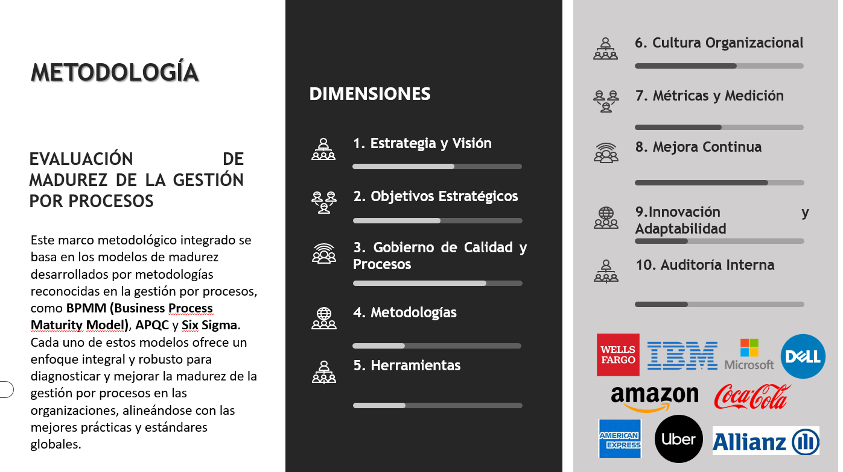

Resumen Resultados
Resumen Resultados Madurez de Procesos

 | Análisis por Dimensión
 | Resultados Evaluación
Auditoría | 71.77%
Innovación y Adaptabilidad | 85.02%
Mejora Continua | 90.08%
Métricas y Medición | 71.64%
Cultura Organizacional | 41.64%
Herramientas | 86.66%
Metodologías | 86.13%
Gobierno de Calidad y Procesos | 63.92%
Objetivos Estratégicos | 84.46%
Estrategia y Visión | 95.56%
 | Ponderación 100% Meta Dimensión | Resultados Evaluación
Auditoría | 100.0000000% | 71.77%
Innovación y Adaptabilidad | 100.0000000% | 85.02%
Mejora Continua | 100.0000000% | 90.08%
Métricas y Medición | 100.0000000% | 71.64%
Cultura Organizacional | 100.0000000% | 41.64%
Herramientas | 100.0000000% | 86.66%
Metodologías | 100.0000000% | 86.13%
Gobierno de Calidad y Procesos | 100.0000000% | 63.92%
Objetivos Estratégicos | 100.0000000% | 84.46%
Estrategia y Visión | 100.0000000% | 95.56%
 | Calificación | Rango | Descripción
 | Inicial | (0%-20%) | La gestión por procesos no es prioritaria. Las iniciativas son reactivas y no estructuradas. Falta de procesos documentados, roles claros y métricas para medir el rendimiento de los procesos.
 | Alineado | (>21%-40%) | Reconocimiento de la importancia de la gestión por procesos, pero las iniciativas son fragmentadas. Se comienza a identificar los procesos críticos, aunque sin análisis profundo ni estandarización
 | Gestionado | (>41%-60%) | Existe una estrategia clara de gestión por procesos con iniciativas alineadas. Se utilizan métricas básicas y se empiezan a aplicar principios de mejora continua para optimizar los procesos internos.
 | Optimizado | (>61%-80%) | La gestión por procesos es parte central de la estrategia empresarial. Se utilizan tecnologías avanzadas para automatizar y optimizar los procesos, con mediciones en tiempo real. Se promueve una cultura orientada hacia la eficiencia y la calidad.
 | Excelencia | (>81%-100%) | La gestión por procesos es un diferenciador competitivo completamente integrada en la organización. Los procesos son ágiles, flexibles y optimizados. Se anticipan las necesidades del mercado y se fomenta una cultura de mejora continua e innovación, utilizando tecnologías de vanguardia.

 | Nivel de Madurez |  | 78%

 | Análisis por Subdimensión

 | Ponderación 100% Meta Dimensión | Resultados Evaluación
Definición de la estrategia | 100% | 100.00%
Alineación con la visión | 100% | 95.00%
Planificación estratégica | 100% | 91.67%
 | Ponderación 100% Meta Dimensión | Resultados Evaluación
Definición de objetivos | 100% | 78.40%
Seguimiento y revisión de objetivo | 100% | 75.00%
Alineación de los objetivos con la operación | 100% | 100.00%
 | Ponderación 100% Meta Dimensión | Resultados Evaluación
Estructura de gobierno | 100% | 60.00%
Política | 100% | 78.40%
Roles y responsabilidades | 100% | 53.33%

Resultados:

 | Ponderación 100% Meta Dimensión | Resultados Evaluación
Adopción de metodologías | 100% | 73.41%
Estandarización de metodologías | 100% | 100.00%
Innovación en metodologías | 100% | 85.00%
 | Ponderación 100% Meta Dimensión | Resultados Evaluación
Uso de herramientas tecnológicas | 100% | 86.63%
Integración de sistemas | 100% | 73.33%
Automatización de procesos | 100% | 100.00%
 | Ponderación 100% Meta Dimensión | Resultados Evaluación
Automatización de procesos | 100% | 16.65%
Comunicación y transparencia | 100% | 45.00%
Adaptación al cambio | 100% | 63.33%
 | Ponderación 100% Meta Dimensión | Resultados Evaluación
Indicadores clave de desempeño (KPIs) | 100% | 100.00%
Análisis de datos | 100% | 51.67%
Benchmarking | 100% | 63.17%

 | Ponderación 100% Meta Dimensión | Resultados Evaluación
Programas de mejora | 100% | 85.00%
Gestión de proyectos de mejora | 100% | 100.00%
Innovación en la mejora | 100% | 85.00%
 | Ponderación 100% Meta Dimensión | Resultados Evaluación
Adaptación a nuevas tecnologías | 100% | 65.00%
Innovación en productos y servicios | 100% | 90.00%
Gestión del cambio | 100% | 100.00%
 | Ponderación 100% Meta Dimensión | Resultados Evaluación
Realización de auditorías internas | 100% | 70.00%
Cumplimiento normativo | 100% | 70.00%
Mejora a partir de auditorías | 100% | 75.24%

Resultados:

